A Y II D3
Formato: Personal Comisionado |  |  |  |  |  |  |  |  |  |  |  |  |  |  |  |  |  | Entidad Federativa: |  |  | Hidalgo
Fondo de Aportaciones para la Educación Tecnológica y de Adultos/Colegio Nacional de Educación Profesional Técnica (FAETA/CONALEP) |  |  |  |  |  |  |  |  |  |  |  |  |  |  |  |  |  | No. Trimestre y año: |  |  | 3er. Trimestre 2018
 |  |  |  |  |  |  |  |  |  |  |  |  |  |  |  |  |  |  |  |  |  | Hoja 1 de 1

R.F.C. | CURP | Nombre | Clave integrada | Clave Presupuestal |  |  |  |  |  |  | Fecha Comisión |  | Percepciones pagadas en el Periodo de Comisión con Presupuesto Federal* | Percepciones pagadas en el Periodo de Comisión con Presupuesto de otra fuente* | Clave CT Origen | CT Destino dentro del sector |  | Lugar de la comisión fuera del sector educativo | Tipo de Comisión | Función Específica | Objeto de la comision | No. Oficio
 |  |  |  | Partida Presupuestal | Código de Pago | Clave de Unidad | Clave de Sub Unidad | Clave de Categoría | Horas Semana Mes | Número de Plaza | Inicio | Conclusión |  |  |  | Clave | Turno

CAVE841006DE9 | CAVE841006HHGHRR00 | ERNESTO CHAVEZ VERA | 11301100331ED0280100.0054154 | 11301 | 1003 | 3 | 1 | ED02801 | 00.0 | 054154 | 20161001 | 20190930 | 41013.94 | 0.00 | 13DPT0004L | N/A | N/A | SINDICATO | A | DELEGADO SINDICAL | COMISION SINDICAL | D.P./1553/2016
Total Personas : | 1 |  |  |  |  |  |  |  | Total Plazas : | 1

*Total de Percepciones reportadas por la Entidad Federativa como pagadas al trabajador durante la comisión
Fuente : Información proporcionada por las Entidades Federativas

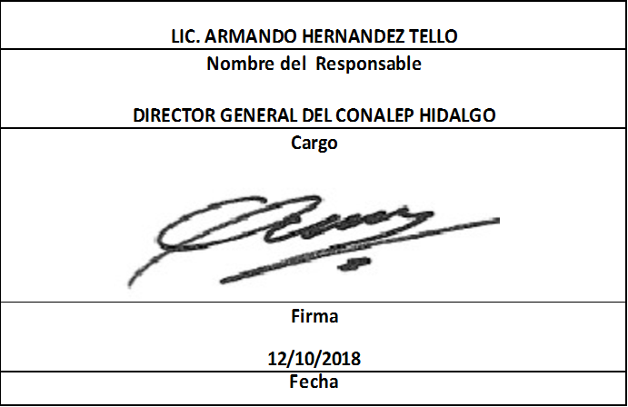

 | 0

